01 OM ARBEIDSBOKEN
OM ARBEIDSBOKEN OG STRUKTUR PÅ TABELLEN UNDER ARK 02
Arbeidsboken er à jour med versjon 6.1 av Normen.

Om arbeidsboken
Dette dokumentet er et nytt vedlegg normen med navnet «Hvordan bruke Normens krav i anskaffelser». Vedlegget er utarbeidet i Excel og kan sees som en plukkliste med krav som gir støtte i arbeidet med konkurransegrunnlag, utarbeidelse av kvalifikasjonskrav og kravspesifikasjoner. Dokumentet inneholder også mapping av alle normens krav mot krav i NS-EN ISO/IEC 27001:2017og NS-EN ISO/IEC 27002:2017. Det er utarbeidet en kort veiledning i oppbygging av dokumentet og hvordan det kan brukes.

Bakgrunn for arbeidet med arbeidsboken var å gjøre det lettere å benytte normens krav i anskaffelser.
Arbeidet med utvikling av nytt vedlegg har tatt utgangspunkt i "Vedlegg Oversikt over Normens krav" som inneholder en kravtabellen utformet med tanke på gjennomføring av sikkerhetsrevisjoner.

Følgende akronymer for hjemmel er benyttet i tabellen:
EFF: Eforvaltningsforskriften (https://lovdata.no/dokument/SF/forskrift/2004-06-25-988)
FEP: Forskrift om etablering og gjennomføring av psykisk helsevern (§49) (https://lovdata.no/dokument/SF/forskrift/2011-12-16-1258
FIKT: Forskrift om IKT-standarder i helse- og omsorgstjenesten (https://lovdata.no/dokument/SF/forskrift/2015-07-01-853)
FLK: Forskrift om ledelse og kvalitetsforbedring i helse- og omsorgstjenesten (https://lovdata.no/dokument/SF/forskrift/2016-10-28-1250)
HFL: Helseforskningsloven (https://lovdata.no/dokument/NL/lov/2008-06-20-44
HPL: Helsepersonelloven (https://lovdata.no/dokument/NL/lov/1999-07-02-64
HTL: Helse- og omsorgstjenesteloven (https://lovdata.no/dokument/NL/lov/2011-06-24-30)
HTIL: Helsetilsynsloven (https://lovdata.no/dokument/NL/lov/2017-12-15-107)
PBL: Pasient- og brukerrettighetsloven (https://lovdata.no/dokument/NL/lov/1999-07-02-63)
PJF: Pasientjournalforskriften (https://lovdata.no/dokument/SF/forskrift/2019-03-01-168)
FMU: Forskrift om håndtering av medisinsk utstyr (https://lovdata.no/dokument/SF/forskrift/2013-11-29-1373?q=Forskrift%20om%20h%C3%A5ndtering%20av%20medisinsk)
PJL: Pasientjournalloven (https://lovdata.no/dokument/NL/lov/2014-06-20-42)
POL: Personopplysningsloven (https://lovdata.no/dokument/NL/lov/2018-06-15-38)
PVF: Personvernforordningen (GDPR) (https://lovdata.no/dokument/NL/lov/2018-06-15-38)

TABELLEN UNDER ARK 02
Inndeling (område)
Kravtabellen er strukturert iht tabellen nedenfor og er iht innholdsfortegnelsen i Normen.
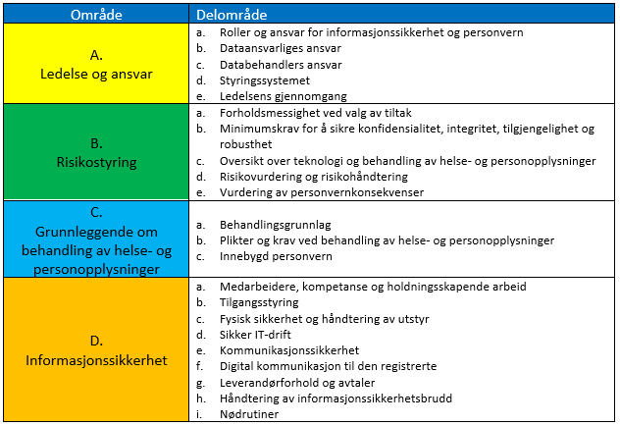

Krav i anskaffelser
Krav i anskaffelser er strukturert i følgende kategorier
0_Krav til planlegging
1_Kvalifikasjonskrav
2_Krav til programvare
3_Krav til forvaltning og drift
4_Krav til programvare og krav til forvaltning og drift

Kap. i Normen og kravbeskrivelse
Overskriften til kapittelet og selve kravet gjengis i tabellen

Kobling til ISO 27001:2017
Referansene er iht. ISO 27001 og er strukturert i henhold til standardens kapittelinndeling og følgende kategorier

04_Planlegge. Kontekst
4.1 Forstå organisasjonen og dens kontekst
4.2 Forstå interesseparters behov og forventninger
4.3 Bestemme omfang av ledelsessystemet for informasjonssikkerhet
4.4 Ledelsessystem for informasjonssikkerhet
05_Planlegge. Lederskap
5.1 Lederskap og forpliktelse
5.2 Policy
5.3 Organisasjonens roller, ansvar og myndighet
06_Planlegge. Planlegging
6.1.0 Tiltak for å håndtere risikoer og muligheter
6.1.1 Generelt (håndtere risiko og muligheter)
6.1.2 Risikovurdering av informasjonssikkerhet
6.1.3 Håndtering av informasjonssikkerhetsrisikoene
6.2.0 Informasjonssikkerhetsmål og planlegging for å oppnå dem
07_Utføre. Støtte
7.1 Ressurser
7.2 Kompetanse
7.3 Bevisstgjøring
7.4 Kommunikasjon
7.5 Dokumentert informasjon
08_Utføre. Drift
8.1 Driftsplanlegging og kontroll
8.2 Risikovurdering av informasjonssikkerheten
8.3 Håndtering av informasjonssikkerhetsrisikoene
09_Kontrolere. Prestasjonsevaluering
9 Prestasjonsevaluering
9.1 Overvåking, måling, analyse og evaluering
9.2 Internrevison
9.3 Ledelsens gjennomgang
10_Korrigere. Forbedring
10.1 Avvik og korrigerende tiltak
10.2 Kontinuerlig forbedring

Kobling til ISO 27002:2017
Referansene er iht ISO 27002 er strukturert i henhold til standardens kapittelinndeling og følgende kategorier. Ikke koblet mot ISO/IEC 27002:2022
Tillegg A, ref. 6.1.3 (håndtering av informasjonssikkerhetsrisiko)Referanser for sikringsmål og sikringstiltak

A.05 Informasjonssikkerhetspolicyer
A.05.1 Ledelsens føringer for informasjonssikkerhet
A.06 Organisering av informasjonssikkerhet
A.06.1 Intern organisering
A.06.2 Mobilt utstyr og fjernarbeid
A.07 Personellsikkerhet
A.07.1 Før ansettelse
A.07.2 Under ansettelsesforhold
A.07.3 Opphør og endring av ansettelsesforhold
A.08 Forvaltning av aktiva
A.08.1 Ansvar for aktiva
A.08.2 Klassifisering av informasjon
A.08.3 Håndtering av medier
A.09 Aksesskontroll
A.09.1 Virksomhetskrav til aksesskontroll
A.09.2 Styring av brukeraksess
A.09.3 Brukeransvar
A.09.4 Kontroll av aksess til systemer og applikasjoner
A 10. Kryptgrafi
A.10.1 Kryptorgrafiske kontroller
A.11. Fysisisk og miljømessig sikkerhet
A.11.1 Sikre områder
A.11.2 Utstyr
A.12 Driftssikkerhet
A.12.1 Driftsprosedyrer og ansvar
A.12.2 Beskyttelse mot ødeleggende programvare
A.12.3 Sikkerhetskopiering
A.12.4 Logging og overvåking
A.12.5 Kontroll av operativ programvare
A.12.6 Styring av tekniske sårbarheter
A.12.7 Hensyn ved revisjon av informasjonssytemer
A.13 Kommunikasjonssikkerhet
A.13.1 Styring av nettverkssikkerhet
A.13.2 Informasjonsoverføring (inkl. taushetsplikt)
A.14 Anskaffelse, utvikling og vedlikehold av systemer
A.14.1 Sikkerhetskrav til informasjonssystemer
A.14.2 Sikkerhet i utviklings- og sttteprosesser
A.14.3 Testdata
A.15 Leverandørforhold
A.15.1 Informasjonssikkerhet i leverandørforhold
A.15.2 Styring av leverandørers tjenesteleveranser
A.16 Styring av informasjonssikkerhetsbrudd
A.16.1 Styring av informasjonssikkerhetsbrudd og forbedringer
A.17 Informasjonssikkerhetsaspekter ved styring av virksomhetskontinuitet
A.17.1 Informasjonssikkerhetskontinuitet
A.17.2 Redudans
A.18 Samsvar
A.18.1 Samsvar med juridiske og kontraktsmessige krav

